法院
法院系统
部门名称 | 求和项:招考 名额 | 求和项:职位数
昌江黎族自治县人民法院 | 3 | 3
儋州市人民法院 | 5 | 2
定安县、文昌市、屯昌县、临高县人民法院 | 15 | 1
东方市，保亭黎族苗族自治县，乐东、昌江、白沙黎族自治县人民法院 | 10 | 1
东方市人民法院 | 3 | 3
海口市美兰区、秀英区、琼山区，洋浦经济开发区人民法院 | 12 | 1
海口市美兰区人民法院 | 1 | 1
海口市琼山区人民法院 | 1 | 1
乐东黎族自治县人民法院 | 1 | 1
三沙市中级人民法院 | 2 | 2
三亚市城郊人民法院 | 2 | 2
洋浦经济开发区人民法院 | 2 | 2
总计 | 57 | 20

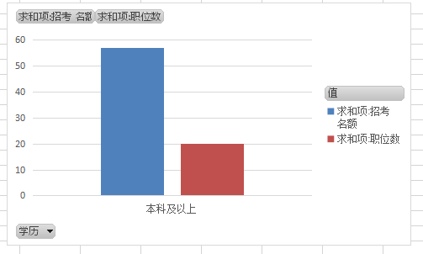
学历 | 求和项:招考 名额 | 求和项:职位数
本科及以上 | 57 | 20
总计 | 57 | 20

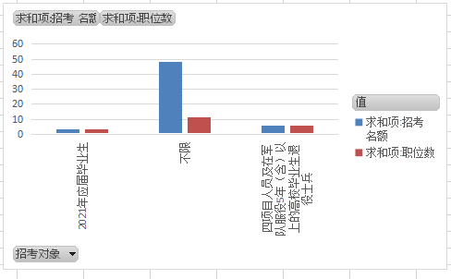
招考对象 | 求和项:招考 名额 | 求和项:职位数
不限 | 48 | 11
四项目人员及在军队服役5年（含）以上的高校毕业生退役士兵 | 6 | 6
2021年应届毕业生 | 3 | 3
总计 | 57 | 20

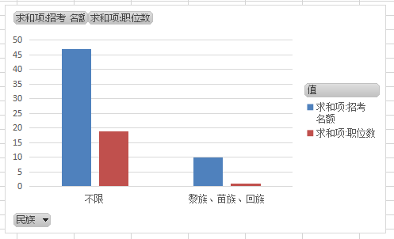
民族 | 求和项:招考 名额 | 求和项:职位数
不限 | 47 | 19
黎族、苗族、回族 | 10 | 1
总计 | 57 | 20

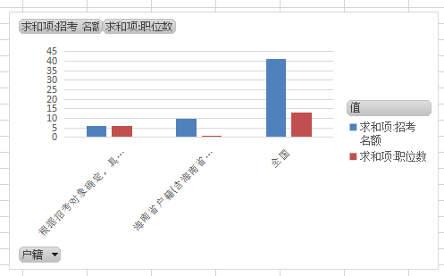
户籍 | 求和项:招考 名额 | 求和项:职位数
全国 | 41 | 13
根据招考对象确定，具体见备注 | 6 | 6
海南省户籍(含海南省生源) | 10 | 1
总计 | 57 | 20

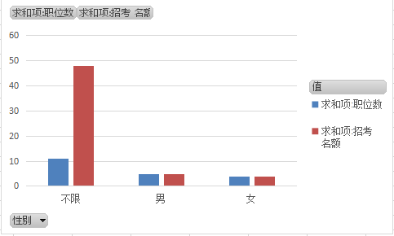
性别 | 求和项:招考 名额 | 求和项:职位数
不限 | 48 | 11
男 | 5 | 5
女 | 4 | 4
总计 | 57 | 20

 | 求和项:招考 名额 | 求和项:职位数
18周岁以上、35周岁以下 | 48 | 11
18周岁以上、30周岁以下 | 9 | 9
年龄 | 求和项:招考 名额 | 求和项:职位数
18周岁以上、35周岁以下 | 48 | 11
18周岁以上、30周岁以下 | 9 | 9
总计 | 57 | 20

Sheet3
性别 | 求和项:职位数 | 求和项:招考 名额
不限 | 11 | 48
男 | 5 | 5
女 | 4 | 4
总计 | 20 | 57

